Exemplo I
Exemplo I (II.3 Apostila):
Consegue-se um empréstimo de R$ 10.000,00 em um banco que cobra 79,60% ao ano de juros. Quanto deverá ser pago se o prazo do empréstimo for de 5 meses.

VP | R$10,000.00 | R$
n | 5 | meses
i | 13.00% | aa
0
5
10.000
F
i = 79,6% a.a.
i | 1.0237% | am

VF | -R$10,522.43

Exemplo II
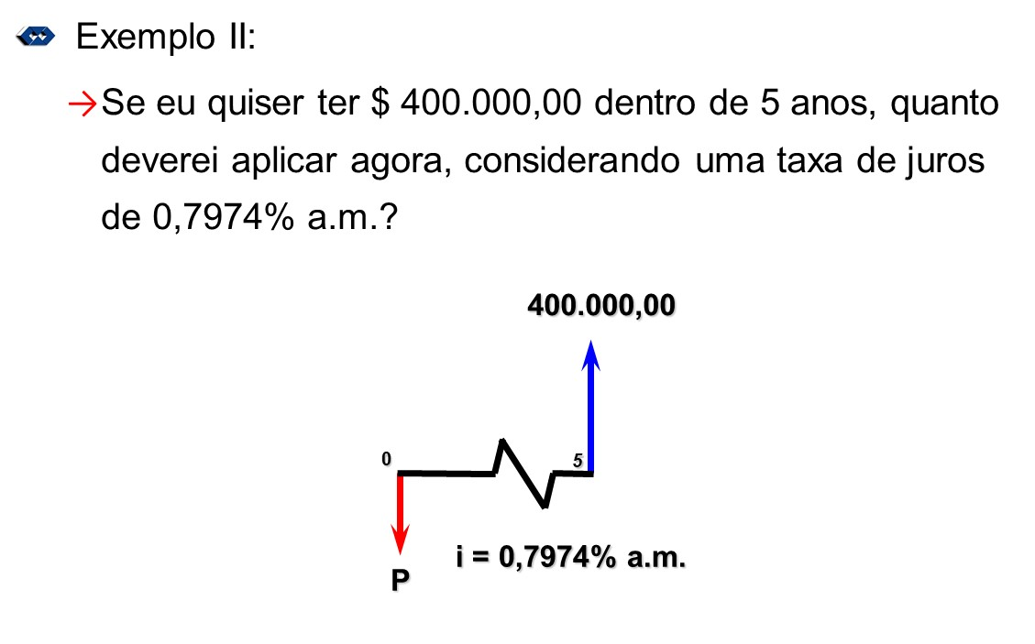

VF | R$400,000.00
n | 5 | anos
i | 0.7974% | am
i | 10.00% | aa

VP | -R$248,370.61

Exemplo III
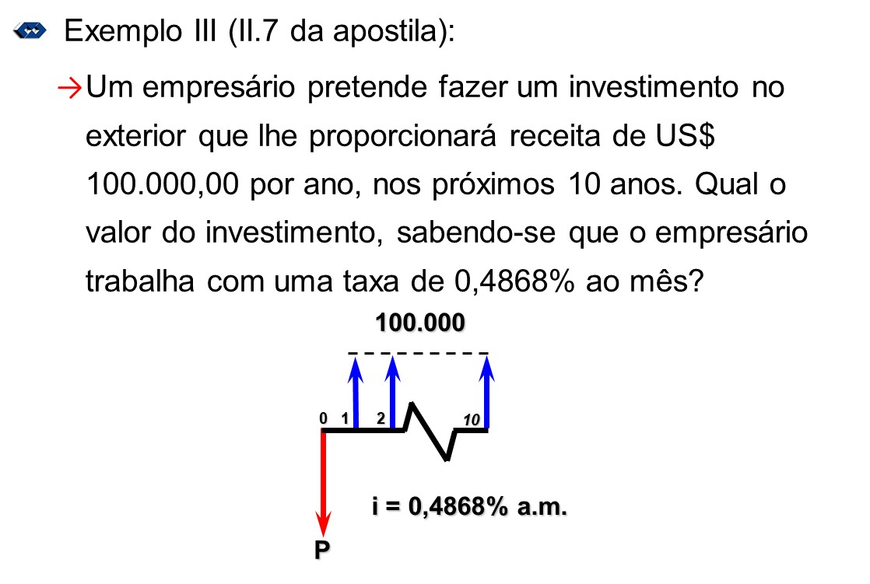
PGTO=A | R$100,000.00 | $/ano
n | 10 | anos
i | 0.4868% | am
i | 6.00% | aa

VP | -R$735,988.87

Exemplo IV
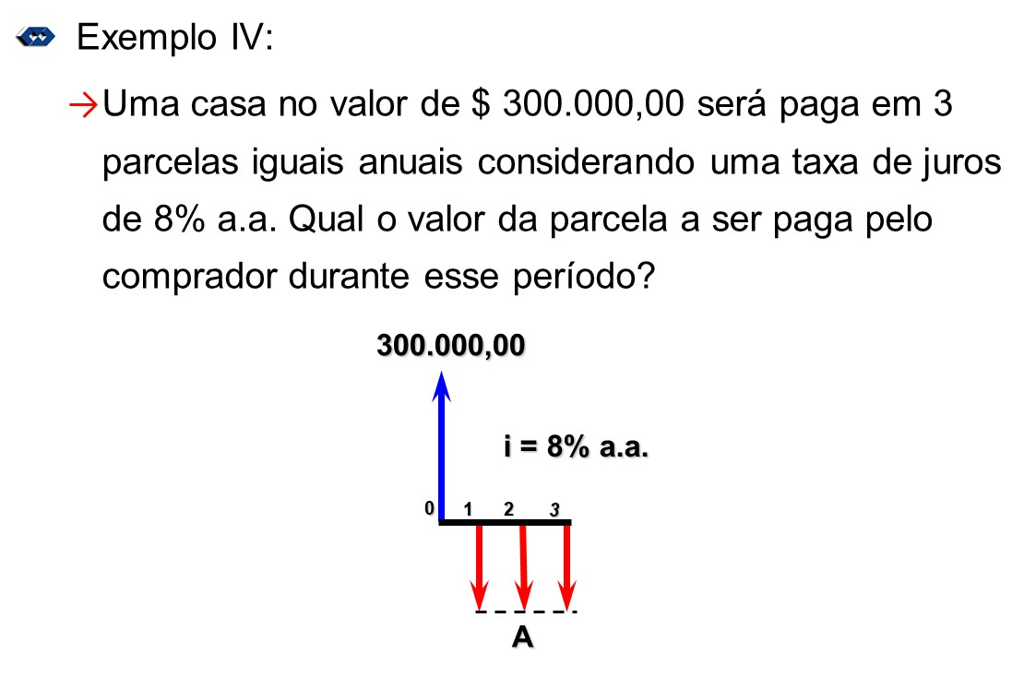

VP | R$300,000.00
n | 3 | anos
i | 8% | aa

A=PGTO | -R$116,410.05

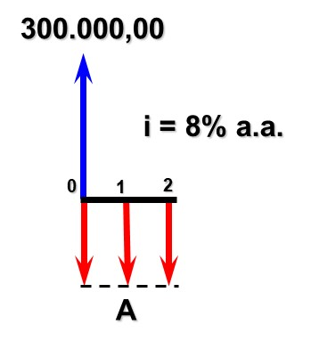
VP | R$300,000.00
n | 3 | anos
i | 8% | aa

A=PGTO | -R$107,787.09

Tx de Juros

VP | R$1,699.99
n | 8 | meses
PGTO | R$212.49 | $/mês

Taxa=i | #NUM! | ERRO

0
8
212,49 $
1.529,99 $
1
 | Tipo 0
VP | R$1,529.99
n | 8 | meses
PGTO | -R$212.49 | $/mês

Taxa=i | 2.40% | am
Taxa=i | 32.95% | aa

 | Tipo 1
VP | R$1,529.99
n | 8 | meses
PGTO | -R$212.49 | $/mês

Taxa=i | 3.13% | am
Taxa=i | 44.72% | aa

Tx de Juros II
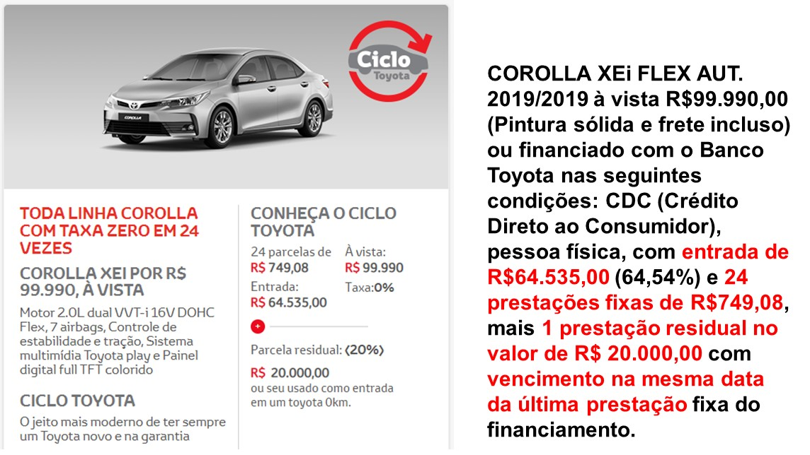

0
24
749,08 $
35.455,00 $
1
VP | R$35,455.00
PGTO | -R$749.08 | $/mês
VF | -R$20,000.00
n | 24 | meses

Taxa=i | 0.373% | am
Taxa=i | 4.57% | aa

20.000,00 $

